Freq visite
 | Frequenza visite in profumeria * Ward Method

Tabella di contingenza
 |  |  | Ward Method |  |  |  |  | Totale
 |  |  | 1 | 2 | 3 | 4 | 5
Frequenza visite in profumeria | una volta al mese | Conteggio | 3 | 8 | 5 | 2 | 3 | 21
 |  | % in Ward Method | 21.4% | 20.5% | 14.3% | 15.4% | 27.3% | 18.8%
 | una volta ogni tre mesi | Conteggio | 4 | 19 | 6 | 1 | 1 | 31
 |  | % in Ward Method | 28.6% | 48.7% | 17.1% | 7.7% | 9.1% | 27.7% | Prendo in considerazione scostamenti percentuali rilevanti dal totale (>=8%)
 | ancora più raramente | Conteggio | 6 | 12 | 24 | 10 | 7 | 59
 |  | % in Ward Method | 42.9% | 30.8% | 68.6% | 76.9% | 63.6% | 52.7% | Scostamenti più contenuti (2-7%)
 | Mai | Conteggio | 1 | 0 | 0 | 0 | 0 | 1
 |  | % in Ward Method | 7.1% | 0.0% | 0.0% | 0.0% | 0.0% | 0.9%
Totale |  | Conteggio | 14 | 39 | 35 | 13 | 11 | 112
 |  | % in Ward Method | 100.0% | 100.0% | 100.0% | 100.0% | 100.0% | 100.0%

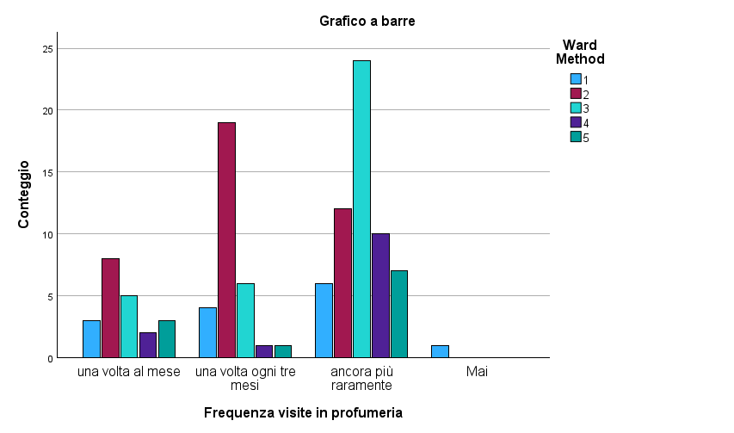
Test del chi-quadrato
 | Valore | df | Significatività asintotica (bilaterale)
Chi-quadrato di Pearson | 26,079a | 12 | 0.010
Rapporto di verosimiglianza | 23.830 | 12 | 0.021
Associazione lineare per lineare | 2.010 | 1 | 0.156
N di casi validi | 112
a. 11 celle (55,0%) hanno un conteggio previsto inferiore a 5. Il conteggio previsto minimo è ,10.

Trucco
Ha acquistato di recente in una qualunque profumeria prodotti [per il trucco] * Ward Method

Tabella di contingenza
 |  |  | Ward Method |  |  |  |  | Totale
 |  |  | 1 | 2 | 3 | 4 | 5
Ha acquistato di recente in una qualunque profumeria prodotti [per il trucco] | No | Conteggio | 9 | 16 | 21 | 10 | 5 | 61
 |  | % in Ward Method | 64.3% | 41.0% | 60.0% | 76.9% | 45.5% | 54.5% | Prendo in considerazione scostamenti percentuali rilevanti dal totale (>=8%)
 | Sì | Conteggio | 5 | 23 | 14 | 3 | 6 | 51
 |  | % in Ward Method | 35.7% | 59.0% | 40.0% | 23.1% | 54.5% | 45.5% | Scostamenti più contenuti (2-7%)
Totale |  | Conteggio | 14 | 39 | 35 | 13 | 11 | 112
 |  | % in Ward Method | 100.0% | 100.0% | 100.0% | 100.0% | 100.0% | 100.0%

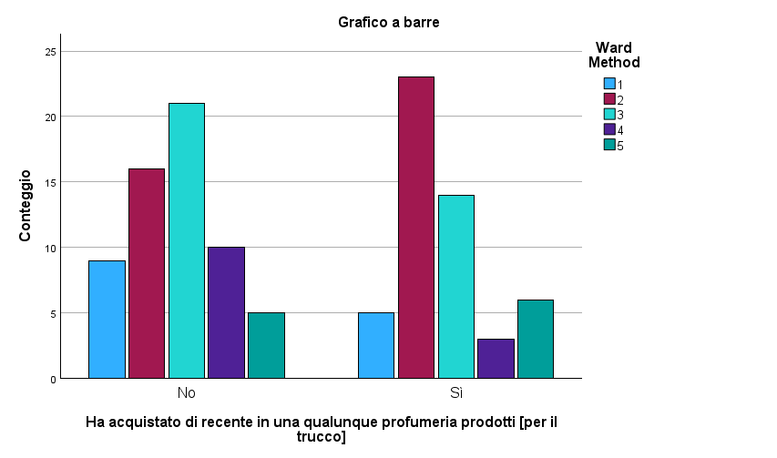
Test del chi-quadrato
 | Valore | df | Significatività asintotica (bilaterale)
Chi-quadrato di Pearson | 6,821a | 4 | 0.146 |  | <0,15
Rapporto di verosimiglianza | 7.005 | 4 | 0.136
Associazione lineare per lineare | 0.329 | 1 | 0.566
N di casi validi | 112
a. 0 celle (,0%) hanno un conteggio previsto inferiore a 5. Il conteggio previsto minimo è 5,01.

Profumo
Ha acquistato di recente in una qualunque profumeria prodotti [per profumarsi] * Ward Method

Tabella di contingenza
 |  |  | Ward Method |  |  |  |  | Totale
 |  |  | 1 | 2 | 3 | 4 | 5
Ha acquistato di recente in una qualunque profumeria prodotti [per profumarsi] | No | Conteggio | 5 | 15 | 21 | 10 | 2 | 53
 |  | % in Ward Method | 35.7% | 38.5% | 60.0% | 76.9% | 18.2% | 47.3% | Prendo in considerazione scostamenti percentuali rilevanti dal totale (>=8%)
 | Sì | Conteggio | 9 | 24 | 14 | 3 | 9 | 59
 |  | % in Ward Method | 64.3% | 61.5% | 40.0% | 23.1% | 81.8% | 52.7% | Scostamenti più contenuti (2-7%)
Totale |  | Conteggio | 14 | 39 | 35 | 13 | 11 | 112
 |  | % in Ward Method | 100.0% | 100.0% | 100.0% | 100.0% | 100.0% | 100.0%

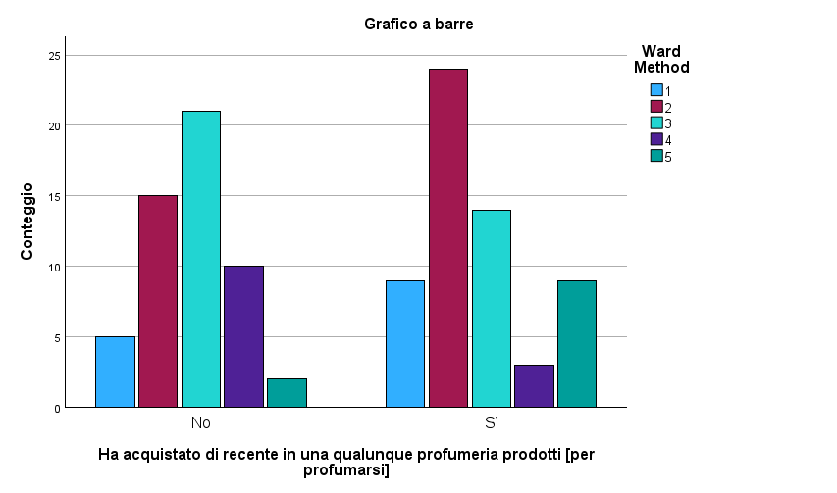
Test del chi-quadrato
 | Valore | df | Significatività asintotica (bilaterale)
Chi-quadrato di Pearson | 12,558a | 4 | 0.014
Rapporto di verosimiglianza | 13.137 | 4 | 0.011
Associazione lineare per lineare | 0.478 | 1 | 0.489
N di casi validi | 112
a. 0 celle (,0%) hanno un conteggio previsto inferiore a 5. Il conteggio previsto minimo è 5,21.

Cambiamenti di vita
[I cambiamenti nella vita quotidiana mi innervosiscono] * Ward Method

Tabella di contingenza
 |  |  | Ward Method |  |  |  |  | Totale
 |  |  | 1 | 2 | 3 | 4 | 5
[I cambiamenti nella vita quotidiana mi innervosiscono] | No | Conteggio | 10 | 28 | 17 | 6 | 3 | 64
 |  | % in Ward Method | 71.4% | 71.8% | 48.6% | 46.2% | 27.3% | 57.1% | Prendo in considerazione scostamenti percentuali rilevanti dal totale (>=8%)
 | Sì | Conteggio | 4 | 11 | 18 | 7 | 8 | 48
 |  | % in Ward Method | 28.6% | 28.2% | 51.4% | 53.8% | 72.7% | 42.9% | Scostamenti più contenuti (2-7%)
Totale |  | Conteggio | 14 | 39 | 35 | 13 | 11 | 112
 |  | % in Ward Method | 100.0% | 100.0% | 100.0% | 100.0% | 100.0% | 100.0%

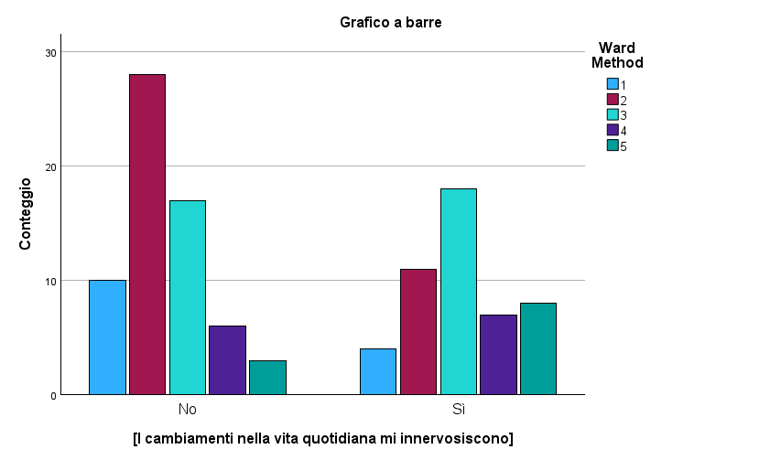
Test del chi-quadrato
 | Valore | df | Significatività asintotica (bilaterale)
Chi-quadrato di Pearson | 10,284a | 4 | 0.036
Rapporto di verosimiglianza | 10.492 | 4 | 0.033
Associazione lineare per lineare | 8.889 | 1 | 0.003
N di casi validi | 112
a. 1 celle (10,0%) hanno un conteggio previsto inferiore a 5. Il conteggio previsto minimo è 4,71.

Praticità
[Per i miei acquisti bado più alla praticità che a tutto il resto] * Ward Method

Tabella di contingenza
 |  |  | Ward Method |  |  |  |  | Totale
 |  |  | 1 | 2 | 3 | 4 | 5
[Per i miei acquisti bado più alla praticità che a tutto il resto] | No | Conteggio | 2 | 15 | 17 | 5 | 7 | 46
 |  | % in Ward Method | 14.3% | 38.5% | 48.6% | 38.5% | 63.6% | 41.1% | Prendo in considerazione scostamenti percentuali rilevanti dal totale (>=8%)
 | Sì | Conteggio | 12 | 24 | 18 | 8 | 4 | 66
 |  | % in Ward Method | 85.7% | 61.5% | 51.4% | 61.5% | 36.4% | 58.9% | Scostamenti più contenuti (2-7%)
Totale |  | Conteggio | 14 | 39 | 35 | 13 | 11 | 112
 |  | % in Ward Method | 100.0% | 100.0% | 100.0% | 100.0% | 100.0% | 100.0%

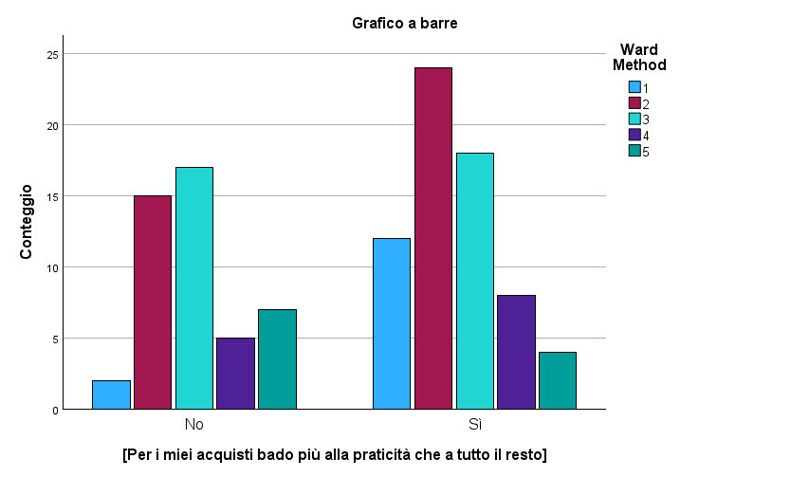
Test del chi-quadrato
 | Valore | df | Significatività asintotica (bilaterale)
Chi-quadrato di Pearson | 7,424a | 4 | 0.115
Rapporto di verosimiglianza | 7.986 | 4 | 0.092
Associazione lineare per lineare | 4.951 | 1 | 0.026
N di casi validi | 112
a. 1 celle (10,0%) hanno un conteggio previsto inferiore a 5. Il conteggio previsto minimo è 4,52.

Distinguersi
[Mi piace distinguermi dagli altri] * Ward Method

Tabella di contingenza
 |  |  | Ward Method |  |  |  |  | Totale
 |  |  | 1 | 2 | 3 | 4 | 5
[Mi piace distinguermi dagli altri] | No | Conteggio | 1 | 11 | 14 | 5 | 2 | 33
 |  | % in Ward Method | 7.1% | 28.2% | 40.0% | 38.5% | 18.2% | 29.5% | Prendo in considerazione scostamenti percentuali rilevanti dal totale (>=8%)
 | Sì | Conteggio | 13 | 28 | 21 | 8 | 9 | 79
 |  | % in Ward Method | 92.9% | 71.8% | 60.0% | 61.5% | 81.8% | 70.5% | Scostamenti più contenuti (2-7%)
Totale |  | Conteggio | 14 | 39 | 35 | 13 | 11 | 112
 |  | % in Ward Method | 100.0% | 100.0% | 100.0% | 100.0% | 100.0% | 100.0%

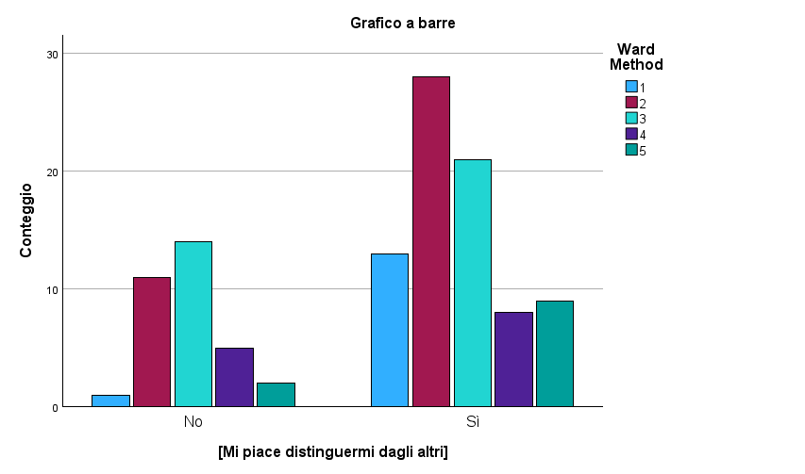
Test del chi-quadrato
 | Valore | df | Significatività asintotica (bilaterale)
Chi-quadrato di Pearson | 6,436a | 4 | 0.169 |  | <0,17
Rapporto di verosimiglianza | 7.331 | 4 | 0.119
Associazione lineare per lineare | 0.984 | 1 | 0.321
N di casi validi | 112
a. 3 celle (30,0%) hanno un conteggio previsto inferiore a 5. Il conteggio previsto minimo è 3,24.

Genere
Genere * Ward Method

Tabella di contingenza
 |  |  | Ward Method |  |  |  |  | Totale
 |  |  | 1 | 2 | 3 | 4 | 5
Genere | F | Conteggio | 6 | 33 | 18 | 5 | 6 | 68
 |  | % in Ward Method | 42.9% | 84.6% | 51.4% | 38.5% | 54.5% | 60.7% | Prendo in considerazione scostamenti percentuali rilevanti dal totale (>=8%)
 | M | Conteggio | 8 | 6 | 17 | 8 | 5 | 44
 |  | % in Ward Method | 57.1% | 15.4% | 48.6% | 61.5% | 45.5% | 39.3% | Scostamenti più contenuti (2-7%)
Totale |  | Conteggio | 14 | 39 | 35 | 13 | 11 | 112
 |  | % in Ward Method | 100.0% | 100.0% | 100.0% | 100.0% | 100.0% | 100.0%

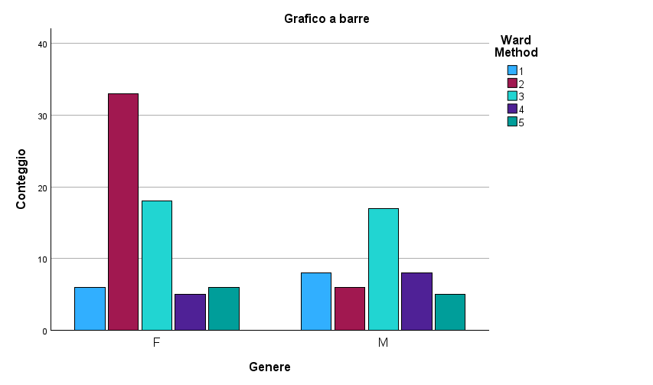
Test del chi-quadrato
 | Valore | df | Significatività asintotica (bilaterale)
Chi-quadrato di Pearson | 15,352a | 4 | 0.004
Rapporto di verosimiglianza | 16.500 | 4 | 0.002
N di casi validi | 112
a. 1 celle (10,0%) hanno un conteggio previsto inferiore a 5. Il conteggio previsto minimo è 4,32.

